SUS
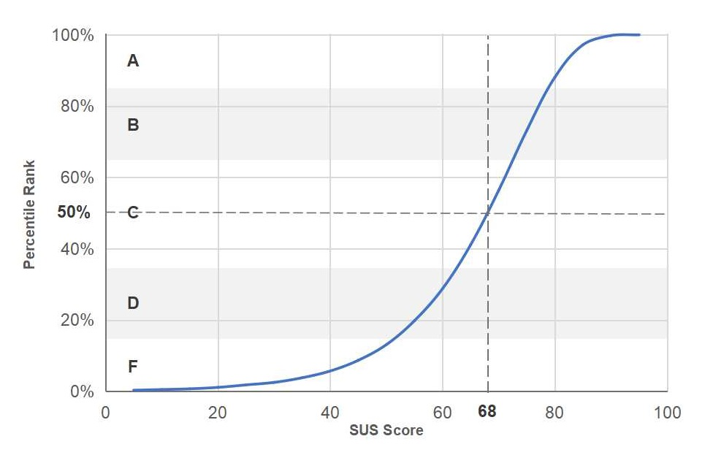
1. 我覺得【樂遊戲後台】並不需要設計得這麼複雜 |  | 2. 我覺得【樂遊戲後台】的操作很簡單 |  | 3. 我覺得【樂遊戲後台】的設定很麻煩 |  | 4. 我覺得【樂遊戲後台】的各項功能整合得很好 |  | 5. 我覺得【樂遊戲後台】有很多地方設計得不一致 |  | 6. 我覺得我會經常使用【樂遊戲後台】推出的服務 |  | 7. 我覺得在【樂遊戲後台】中操作時，感到很有把握 |  | 8. 我覺得在【樂遊戲後台】中操作時，需要有人在一旁協助或指導 |  | 9. 我相信大多數人都可以很快學會如何在【樂遊戲後台】中操作 |  | 10. 我覺得在開始使用【樂遊戲後台】之前，要先學會很多東西 |  | Total | x2.5 |  |  | Normalization
5 | 0 | 2 | 1 | 5 | 0 | 2 | 1 | 5 | 0 | 2 | 1 | 1 | 0 | 4 | 1 | 1 | 0 | 5 | 0 | 4 | 10 | min | 10 | 0
3 | 2 | 3 | 2 | 4 | 1 | 3 | 2 | 3 | 2 | 3 | 2 | 3 | 2 | 3 | 2 | 3 | 2 | 4 | 1 | 18 | 45 | max | 97.5 | 0.4
4 | 1 | 4 | 3 | 4 | 1 | 3 | 2 | 4 | 1 | 3 | 2 | 2 | 1 | 2 | 3 | 4 | 3 | 3 | 2 | 19 | 48 | Range | 87.5 | 0.42857142857
2 | 3 | 4 | 3 | 2 | 3 | 4 | 3 | 4 | 1 | 4 | 3 | 4 | 3 | 1 | 4 | 5 | 4 | 2 | 3 | 30 | 75 |  |  | 0.74285714286
1 | 4 | 5 | 4 | 1 | 4 | 4 | 3 | 2 | 3 | 4 | 3 | 4 | 3 | 2 | 3 | 5 | 4 | 1 | 4 | 35 | 88 |  |  | 0.88571428571
3 | 2 | 4 | 3 | 3 | 2 | 4 | 3 | 3 | 2 | 3 | 2 | 2 | 1 | 4 | 1 | 3 | 2 | 2 | 3 | 21 | 53 |  |  | 0.48571428571
1 | 4 | 5 | 4 | 1 | 4 | 4 | 3 | 1 | 4 | 5 | 4 | 5 | 4 | 1 | 4 | 5 | 4 | 1 | 4 | 39 | 98 |  |  | 1
5 | 0 | 5 | 4 | 1 | 4 | 5 | 4 | 1 | 4 | 5 | 4 | 5 | 4 | 1 | 4 | 5 | 4 | 1 | 4 | 36 | 90 |  |  | 0.91428571429
2 | 3 | 5 | 4 | 2 | 3 | 3 | 2 | 4 | 1 | 2 | 1 | 4 | 3 | 2 | 3 | 5 | 4 | 2 | 3 | 27 | 68 |  |  | 0.65714285714
3 | 2 | 4 | 3 | 2 | 3 | 2 | 1 | 2 | 3 | 4 | 3 | 4 | 3 | 1 | 4 | 3 | 2 | 3 | 2 | 26 | 65 |  |  | 0.62857142857
2 | 3 | 5 | 4 | 2 | 3 | 3 | 2 | 2 | 3 | 3 | 2 | 3 | 2 | 1 | 4 | 5 | 4 | 2 | 3 | 30 | 75 |  |  | 0.74285714286
3 | 2 | 3 | 2 | 3 | 2 | 3 | 2 | 3 | 2 | 3 | 2 | 3 | 2 | 2 | 3 | 4 | 3 | 3 | 2 | 22 | 55 |  |  | 0.51428571429
2 | 3 | 5 | 4 | 1 | 4 | 4 | 3 | 3 | 2 | 4 | 3 | 4 | 3 | 1 | 4 | 5 | 4 | 1 | 4 | 34 | 85 |  |  | 0.85714285714
1 | 4 | 5 | 4 | 1 | 4 | 5 | 4 | 3 | 2 | 5 | 4 | 5 | 4 | 4 | 1 | 5 | 4 | 2 | 3 | 34 | 85 |  |  | 0.85714285714
4 | 1 | 4 | 3 | 3 | 2 | 3 | 2 | 3 | 2 | 3 | 2 | 4 | 3 | 2 | 3 | 4 | 3 | 3 | 2 | 23 | 58 |  |  | 0.54285714286
3 | 2 | 3 | 2 | 3 | 2 | 3 | 2 | 3 | 2 | 4 | 3 | 3 | 2 | 2 | 3 | 3 | 2 | 3 | 2 | 22 | 55
4 | 1 | 4 | 3 | 3 | 2 | 4 | 3 | 3 | 2 | 2 | 1 | 5 | 4 | 1 | 4 | 4 | 3 | 1 | 4 | 27 | 68
4 | 1 | 3 | 2 | 3 | 2 | 4 | 3 | 4 | 1 | 3 | 2 | 3 | 2 | 2 | 3 | 3 | 2 | 3 | 2 | 20 | 50
3 | 2 | 3 | 2 | 4 | 1 | 2 | 1 | 3 | 2 | 2 | 1 | 2 | 1 | 4 | 1 | 3 | 2 | 3 | 2 | 15 | 38
3 | 2 | 4 | 3 | 2 | 3 | 3 | 2 | 3 | 2 | 4 | 3 | 3 | 2 | 2 | 3 | 4 | 3 | 2 | 3 | 26 | 65
5 | 0 | 4 | 3 | 5 | 0 | 3 | 2 | 4 | 1 | 5 | 4 | 5 | 4 | 2 | 3 | 5 | 4 | 4 | 1 | 22 | 55
3 | 2 | 2 | 1 | 3 | 2 | 2 | 1 | 4 | 1 | 3 | 2 | 4 | 3 | 1 | 4 | 2 | 1 | 3 | 2 | 19 | 48
2 | 3 | 5 | 4 | 2 | 3 | 3 | 2 | 4 | 1 | 3 | 2 | 2 | 1 | 2 | 3 | 4 | 3 | 1 | 4 | 26 | 65
3 | 2 | 2 | 1 | 4 | 1 | 2 | 1 | 4 | 1 | 3 | 2 | 3 | 2 | 5 | 0 | 2 | 1 | 5 | 0 | 11 | 28
2 | 3 | 4 | 3 | 3 | 2 | 2 | 1 | 3 | 2 | 5 | 4 | 4 | 3 | 1 | 4 | 5 | 4 | 1 | 4 | 30 | 75
3 | 2 | 3 | 2 | 3 | 2 | 3 | 2 | 3 | 2 | 3 | 2 | 3 | 2 | 2 | 3 | 3 | 2 | 3 | 2 | 21 | 53
3 | 2 | 5 | 4 | 2 | 3 | 3 | 2 | 2 | 3 | 3 | 2 | 3 | 2 | 1 | 4 | 5 | 4 | 3 | 2 | 28 | 70
5 | 0 | 5 | 4 | 3 | 2 | 2 | 1 | 3 | 2 | 3 | 2 | 2 | 1 | 2 | 3 | 5 | 4 | 2 | 3 | 22 | 55
average | 2.0000000 |  | 2.9285714286 |  | 2.3214285714 |  | 2.1428571429 |  | 1.9285714286 |  | 2.4285714286 |  | 2.3928571429 |  | 2.9285714 |  | 2.9285714286 |  | 2.5357142857
x2.5 | 5.0000000 |  | 7.3214285714 |  | 5.8035714286 |  | 5.3571428571 |  | 4.8214285714 |  | 6.0714285714 |  | 5.9821428571 |  | 7.3214285714 |  | 7.3214285714 |  | 6.3392857143 | SUS Score | 61.339285714
standard deviation | 1.186342028 |  | 1.0157490004 |  | 1.1564175662 |  | 0.89087080637 |  | 0.93999887425 |  | 0.95949722284 |  | 1.1001442907 |  | 1.1524071885 |  | 1.1290942393 |  | 1.1700630834 | SUS sd | 19.382625654
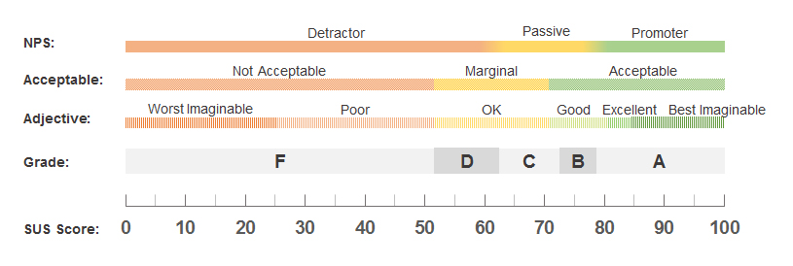
 |  |  |  |  |  |  |  |  |  |  |  |  |  |  |  |  |  |  |  | sd *3 | 58.147876962
 |  |  |  |  |  |  |  |  |  |  |  |  |  |  |  |  |  |  |  | mean | 61.34
 |  |  |  |  |  |  |  |  |  |  |  |  |  |  |  |  |  |  |  | mode | 55
 |  |  |  |  |  |  |  |  |  |  |  |  |  |  |  |  |  |  |  | medien | 61.25

Cronbach alpha
1. 我覺得【樂遊戲後台】並不需要設計得這麼複雜 |  | 2. 我覺得【樂遊戲後台】的操作很簡單 |  | 3. 我覺得【樂遊戲後台】的設定很麻煩 |  | 4. 我覺得【樂遊戲後台】的各項功能整合得很好 |  | 5. 我覺得【樂遊戲後台】有很多地方設計得不一致 |  | 6. 我覺得我會經常使用【樂遊戲後台】推出的服務 |  | 7. 我覺得在【樂遊戲後台】中操作時，感到很有把握 |  | 8. 我覺得在【樂遊戲後台】中操作時，需要有人在一旁協助或指導 |  | 9. 我相信大多數人都可以很快學會如何在【樂遊戲後台】中操作 |  | 10. 我覺得在開始使用【樂遊戲後台】之前，要先學會很多東西 |  | Total
0 | 4 | 1 | 3.7193877551 | 0 | 5.3890306122 | 1 | 1.306122449 | 0 | 3.7193877551 | 1 | 2.0408163265 | 0 | 5.7257653061 | 1 | 3.7193877551 | 0 | 8.5765306122 | 0 | 6.4298469388 | 4 | 421.71556122 | K/(K-1) | 1.037037037
2 | 0 | 2 | 0.86224489796 | 1 | 1.7461734694 | 2 | 0.020408163265 | 2 | 0.0051020408163 | 2 | 0.18367346939 | 2 | 0.15433673469 | 2 | 0.86224489796 | 2 | 0.86224489796 | 1 | 2.3584183673 | 18 | 42.715561224 | Sum of Item Variance | 11.819276148
1 | 1 | 3 | 0.0051020408163 | 1 | 1.7461734694 | 2 | 0.020408163265 | 1 | 0.86224489796 | 2 | 0.18367346939 | 1 | 1.9400510204 | 3 | 0.0051020408163 | 3 | 0.0051020408163 | 2 | 0.28698979592 | 19 | 30.644132653 | Variance of Total column | 75.849410077
3 | 1 | 3 | 0.0051020408163 | 3 | 0.46045918367 | 3 | 0.73469387755 | 1 | 0.86224489796 | 3 | 0.32653061224 | 3 | 0.36862244898 | 4 | 1.1479591837 | 4 | 1.1479591837 | 3 | 0.21556122449 | 30 | 29.858418367
4 | 4 | 4 | 1.1479591837 | 4 | 2.8176020408 | 3 | 0.73469387755 | 3 | 1.1479591837 | 3 | 0.32653061224 | 3 | 0.36862244898 | 3 | 0.0051020408163 | 4 | 1.1479591837 | 4 | 2.1441326531 | 35 | 109.50127551 | Cronbach | 0.87544016893
2 | 0 | 3 | 0.0051020408163 | 2 | 0.10331632653 | 3 | 0.73469387755 | 2 | 0.0051020408163 | 2 | 0.18367346939 | 1 | 1.9400510204 | 1 | 3.7193877551 | 2 | 0.86224489796 | 3 | 0.21556122449 | 21 | 12.50127551
4 | 4 | 4 | 1.1479591837 | 4 | 2.8176020408 | 3 | 0.73469387755 | 4 | 4.2908163265 | 4 | 2.4693877551 | 4 | 2.5829081633 | 4 | 1.1479591837 | 4 | 1.1479591837 | 4 | 2.1441326531 | 39 | 209.21556122
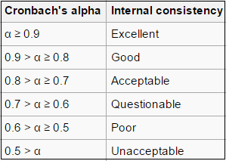
0 | 4 | 4 | 1.1479591837 | 4 | 2.8176020408 | 4 | 3.4489795918 | 4 | 4.2908163265 | 4 | 2.4693877551 | 4 | 2.5829081633 | 4 | 1.1479591837 | 4 | 1.1479591837 | 4 | 2.1441326531 | 36 | 131.42984694
3 | 1 | 4 | 1.1479591837 | 3 | 0.46045918367 | 2 | 0.020408163265 | 1 | 0.86224489796 | 1 | 2.0408163265 | 3 | 0.36862244898 | 3 | 0.0051020408163 | 4 | 1.1479591837 | 3 | 0.21556122449 | 27 | 6.0727040816
2 | 0 | 3 | 0.0051020408163 | 3 | 0.46045918367 | 1 | 1.306122449 | 3 | 1.1479591837 | 3 | 0.32653061224 | 3 | 0.36862244898 | 4 | 1.1479591837 | 2 | 0.86224489796 | 2 | 0.28698979592 | 26 | 2.1441326531
3 | 1 | 4 | 1.1479591837 | 3 | 0.46045918367 | 2 | 0.020408163265 | 3 | 1.1479591837 | 2 | 0.18367346939 | 2 | 0.15433673469 | 4 | 1.1479591837 | 4 | 1.1479591837 | 3 | 0.21556122449 | 30 | 29.858418367
2 | 0 | 2 | 0.86224489796 | 2 | 0.10331632653 | 2 | 0.020408163265 | 2 | 0.0051020408163 | 2 | 0.18367346939 | 2 | 0.15433673469 | 3 | 0.0051020408163 | 3 | 0.0051020408163 | 2 | 0.28698979592 | 22 | 6.4298469388
3 | 1 | 4 | 1.1479591837 | 4 | 2.8176020408 | 3 | 0.73469387755 | 2 | 0.0051020408163 | 3 | 0.32653061224 | 3 | 0.36862244898 | 4 | 1.1479591837 | 4 | 1.1479591837 | 4 | 2.1441326531 | 34 | 89.572704082
4 | 4 | 4 | 1.1479591837 | 4 | 2.8176020408 | 4 | 3.4489795918 | 2 | 0.0051020408163 | 4 | 2.4693877551 | 4 | 2.5829081633 | 1 | 3.7193877551 | 4 | 1.1479591837 | 3 | 0.21556122449 | 34 | 89.572704082
1 | 1 | 3 | 0.0051020408163 | 2 | 0.10331632653 | 2 | 0.020408163265 | 2 | 0.0051020408163 | 2 | 0.18367346939 | 3 | 0.36862244898 | 3 | 0.0051020408163 | 3 | 0.0051020408163 | 2 | 0.28698979592 | 23 | 2.3584183673
2 | 0 | 2 | 0.86224489796 | 2 | 0.10331632653 | 2 | 0.020408163265 | 2 | 0.0051020408163 | 3 | 0.32653061224 | 2 | 0.15433673469 | 3 | 0.0051020408163 | 2 | 0.86224489796 | 2 | 0.28698979592 | 22 | 6.4298469388
1 | 1 | 3 | 0.0051020408163 | 2 | 0.10331632653 | 3 | 0.73469387755 | 2 | 0.0051020408163 | 1 | 2.0408163265 | 4 | 2.5829081633 | 4 | 1.1479591837 | 3 | 0.0051020408163 | 4 | 2.1441326531 | 27 | 6.0727040816
1 | 1 | 2 | 0.86224489796 | 2 | 0.10331632653 | 3 | 0.73469387755 | 1 | 0.86224489796 | 2 | 0.18367346939 | 2 | 0.15433673469 | 3 | 0.0051020408163 | 2 | 0.86224489796 | 2 | 0.28698979592 | 20 | 20.572704082
2 | 0 | 2 | 0.86224489796 | 1 | 1.7461734694 | 1 | 1.306122449 | 2 | 0.0051020408163 | 1 | 2.0408163265 | 1 | 1.9400510204 | 1 | 3.7193877551 | 2 | 0.86224489796 | 2 | 0.28698979592 | 15 | 90.929846939
2 | 0 | 3 | 0.0051020408163 | 3 | 0.46045918367 | 2 | 0.020408163265 | 2 | 0.0051020408163 | 3 | 0.32653061224 | 2 | 0.15433673469 | 3 | 0.0051020408163 | 3 | 0.0051020408163 | 3 | 0.21556122449 | 26 | 2.1441326531
0 | 4 | 3 | 0.0051020408163 | 0 | 5.3890306122 | 2 | 0.020408163265 | 1 | 0.86224489796 | 4 | 2.4693877551 | 4 | 2.5829081633 | 3 | 0.0051020408163 | 4 | 1.1479591837 | 1 | 2.3584183673 | 22 | 6.4298469388
2 | 0 | 1 | 3.7193877551 | 2 | 0.10331632653 | 1 | 1.306122449 | 1 | 0.86224489796 | 2 | 0.18367346939 | 3 | 0.36862244898 | 4 | 1.1479591837 | 1 | 3.7193877551 | 2 | 0.28698979592 | 19 | 30.644132653
3 | 1 | 4 | 1.1479591837 | 3 | 0.46045918367 | 2 | 0.020408163265 | 1 | 0.86224489796 | 2 | 0.18367346939 | 1 | 1.9400510204 | 3 | 0.0051020408163 | 3 | 0.0051020408163 | 4 | 2.1441326531 | 26 | 2.1441326531
2 | 0 | 1 | 3.7193877551 | 1 | 1.7461734694 | 1 | 1.306122449 | 1 | 0.86224489796 | 2 | 0.18367346939 | 2 | 0.15433673469 | 0 | 8.5765306122 | 1 | 3.7193877551 | 0 | 6.4298469388 | 11 | 183.21556122
3 | 1 | 3 | 0.0051020408163 | 2 | 0.10331632653 | 1 | 1.306122449 | 2 | 0.0051020408163 | 4 | 2.4693877551 | 3 | 0.36862244898 | 4 | 1.1479591837 | 4 | 1.1479591837 | 4 | 2.1441326531 | 30 | 29.858418367
2 | 0 | 2 | 0.86224489796 | 2 | 0.10331632653 | 2 | 0.020408163265 | 2 | 0.0051020408163 | 2 | 0.18367346939 | 2 | 0.15433673469 | 3 | 0.0051020408163 | 2 | 0.86224489796 | 2 | 0.28698979592 | 21 | 12.50127551
2 | 0 | 4 | 1.1479591837 | 3 | 0.46045918367 | 2 | 0.020408163265 | 3 | 1.1479591837 | 2 | 0.18367346939 | 2 | 0.15433673469 | 4 | 1.1479591837 | 4 | 1.1479591837 | 2 | 0.28698979592 | 28 | 12.00127551
0 | 4 | 4 | 1.1479591837 | 2 | 0.10331632653 | 1 | 1.306122449 | 2 | 0.0051020408163 | 2 | 0.18367346939 | 1 | 1.9400510204 | 3 | 0.0051020408163 | 4 | 1.1479591837 | 3 | 0.21556122449 | 22 | 6.4298469388
2 | 1.625 | 2.9285714286 | 0.84406887755 | 2.3214285714 | 1.5700733418 | 2.1428571429 | 0.83163265306 | 1.9285714286 | 1.1476403061 | 2.4285714286 | 0.86862244898 | 2.3928571429 | 1.2518335459 | 2.9285714286 | 1.1833545918 | 2.9285714286 | 1.2726403061 | 2.5357142857 | 1.2244100765 | 24.535714286 | 75.849410077

CS Coefficient
Features | Satisfaction | Dissatisfaction
增加遊戲類型 | 0.86 | -0.61
增加遊戲獎品 | 0.54 | -0.62
增加推薦商品功能 | 0.61 | -0.57
增加數據報表 | 0.57 | -0.46

CS Coefficient

